Somatotype
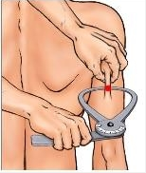
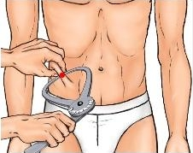
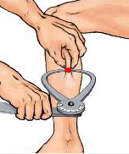
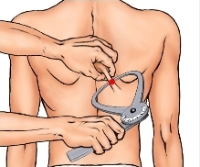
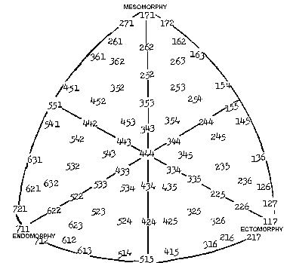
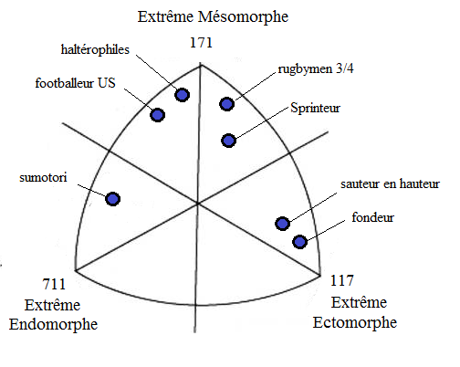
 | Somatotype calculateur

 | plis cutanés | Mesure 1 | Mesure 2 | Moyenne |  | Somatotypes:
 | Supraspinal | 13 | 17 | 15 | mm
 | Subscapulaire | 12 | 12 | 12 | mm | Valeur Endomorphisme
 | Tricipital | 8 | 8 | 8 | mm | 3.59
 | milieu mollet | 12 | 12 | 12 | mm

 | circonférence | Mesure 1 | Mesure 2 | Moyenne |  | Valeur Mésomorphisme
 | avant-bras | 34 | 34 | 34 | cm
 | bras | 35 | 36 | 35.5 | cm | 4.89 | MESOMORPHE

 | Epaisseur os | Mesure 1 | Mesure 2 | Moyenne
Aide pas à pas: | Fémur | 9.3 | 9.3 | 9.3 | cm | Valeur Ectomorphisme
 | Humerus | 8 | 8 | 8 | cm
1) à l'aide d'une pince à graisse, mesurez 2 fois les plis cutanés |  |  |  |  |  | 2.20
supraspinal, subscapulaire, tricipital et au mollet (voir dessin) | autres | Mesure 1 | Mesure 2 | Moyenne
2) mesurez à l'aide d'un mètre couturier le tour de l'avant-bras et | Taille | 184 | 185 | 184.5 | cm
du bras relâché | Poids | 84 | 85 | 84.5 | kg
3) A l'aide d'un pied à coulisse ou d'une règle mesurez la largeur |  | Indice de Sheldon |  | 42.04465574
de votre genou et de votre coude
4) A l'aide d'une toise, mesurez votre taille puis votre poids nu
avec une balance
5) Reportez les valeurs données d'endomorphisme (profil graisseux) |  |  | Guillaume LAFFAYE-2016
de mésomorphisme (profil musculaire) et d'ectomorphisme (profil
silhouette) sur le somatochart étalonné
6) interprétez: une valeur supérieure à 4 vous case dans ce profil
ex: vous êtes 152, vous êtes mésomorphe
vous êtes 254, vous êtes un ecto-mésomorphe
7) vous pouvez vous comparez au somatochart des champions

Sheldon et al. "the varieties of human physique"1940

IMC
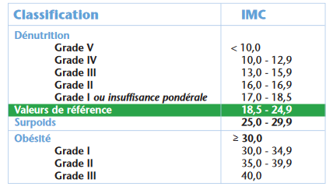
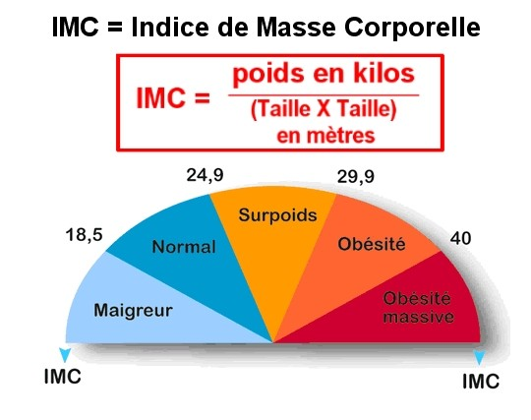
Aide pas à pas: | IMC calculateur

1) à l'aide d'une toise, mesurez votre taille
2) à l'aide d'une balance, pesez-vous | Calcul Indice de Quetelet
3) remplissez le tableau
4) reportez l'indice de Quetelet (ou indice de masse | taille m | 1.84
corporelle) dans le graphique pour savoir dans quelle | poids kg | 83
catégorie vous vous situez | IMC | 24.52

Quetelet A. 1935.

FFMI
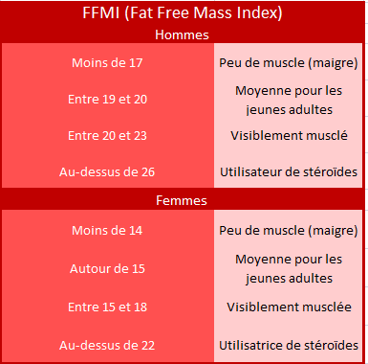
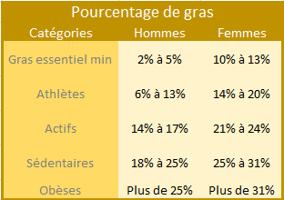
Aide pas à pas: | Fat Free Mass Index calculateur

1) à l'aide d'une toise, mesurez votre taille
2) à l'aide d'une balance, pesez-vous | Calcul FFMI
3) Al'aide d'une pince à graisse, mesurez 2 fois le |  | plis cutanés | impédance
pli cutané supraspinal, abdominal, suprailiaque et quadricipital | taille (m) | 1.85 | 1.85
4) comparez votre valeur de FFMI aux standards | poids (kg) | 84 | 84
remarque: si vous utilisez une balance à impédance, notez | %graisse | 17.698 | 16
directement la valeur de % graisse dans la case | âge (ans) | 43 | 43
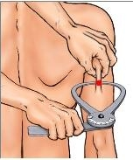
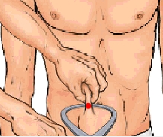
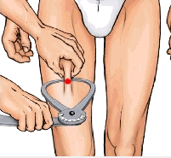
 | FFMI (kg/m²) | 20.20 | 20.62

 | plis cutanés | Mesure 1 | Mesure 2 | Moyenne
 | abdominal | 30 | 30 | 30 | mm
 | suprailiaque | 13 | 13 | 13 | mm
 | Tricipital | 4 | 4 | 4 | mm
 | quadricipital | 8 | 8 | 8 | mm
 |  |  | somme | 55

 | VanItallie et al. Am. J. Clin. Nutr.,1990.
 | Jackson & Pollock Res. Q. Am. Heal. Phys. Educ. Recreat, 1978.
 | Kouri et al. Clin. J. Sport. Med., 1995

ASBI
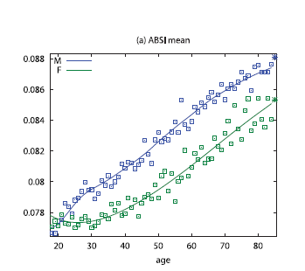
Evolution de l'ABSI avec l'âge
Bleu: homme, vert: femme
Lien ABSI et taux relatif de mortalité
le percentilage au dessus vous permet de vous situer dans les standards
Aide pas à pas: | A Body Shaped Index calculateur

1) à l'aide d'une toise, mesurez votre taille
2) à l'aide d'une balance, pesez-vous | Calcul ABSI
3) à l'aide d'un mètre couturier, mesurez votre tour de taille
4) comparez votre valeur de FFMI aux standards | taille m | 1.85
 | poids kg | 84
 | IMC | 24.543
 | tour de taille | 0.83
 | ABSI | 0.072

Krakauer NY, Krakauer JC (2012) PLoS ONE 7(7): e39504.

